Домашнее задание "Скриншот"
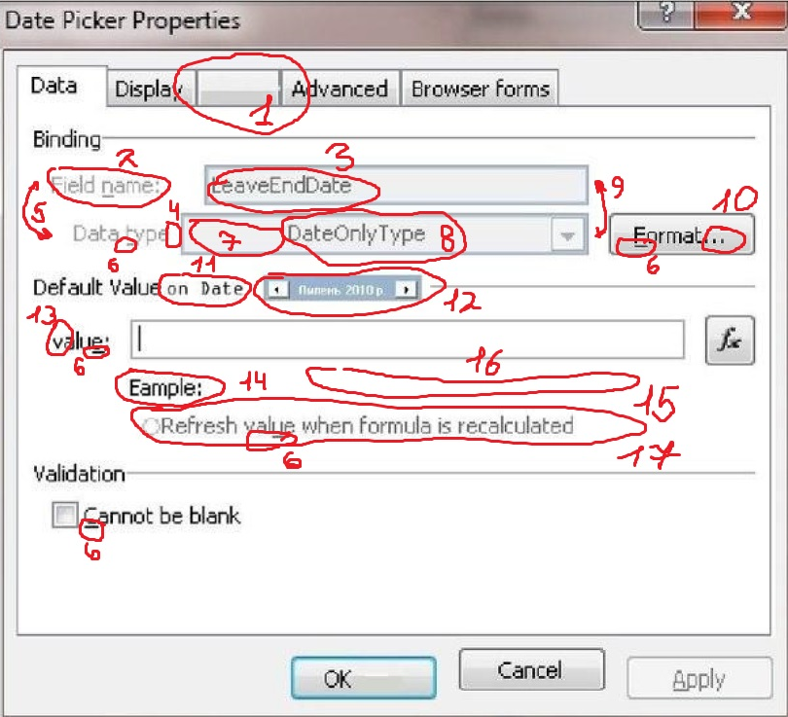
 | Домашнее задание: Поиск ошибок на скриншоте настроек приложения.

1 - Пустое значение вкладки.
2 - Не присвоено имя.
3 - Отсутствуют пробелы. Корректнее был бы пример записи в нужном формате.
4 - Пропущено двоеточие.
5 - "Съехало" выравнивание.
6 - Подчеркивание*.
7 - Табуляция перед текстом.
8 - Отсутствуют пробелы. Корректнее был бы пример записи в нужном формате.
9 - Оба поля заблокированны.
10 - Троеточия лишние т.к. слова полностью вписано в кнопку.
11 - Шрифт не корректен, отличается от основного текста.
12 - Поле не читаемо. Не корректная записиь даты внутри поля.
13 - value записано с маленькой буквы.
14 - В слове Example пропущен символ "Х".
15 - Refresh value when formula recalculated считаю что запись не корректна, т.к. глагол calculated стоит в конце после When (когда) и имеет форму утверждения в прошедшем времени, запись "Refresh value when formula will recalculate" я считаю более уместной в данном случае.
16 - Отсутсвтует пример в строке. Строка пуста.
17 - Функция "Refresh value when formula recalculated" заблокирована.

* - Не уверен должно ли оно там быть, и согласно каким правилам его используют. Встречал на вполне рабочих программах.

